cennik
 |  | Oferta z dnia: 03.01.2023 |  | Tel. kom.: (+48 61) 694 160 741 e-mail: marcin@aluro.pl www.aluro.pl
 |  | Zamawiający:
ZDJĘCIE | SYMBOL | NAZWA TOWARU | CENA HURTOWA Brutto | PAKOWANIE | ILOŚC ZAMAWIANA [szt] | WARTOŚĆ POZYCJI BRUTTO
 | A01606 | Osłonka,donica kwadratowa KOLBI-L_Aluro Szerokość: 15,00 cm Głębokość: 15,00 cm Wysokość: 12,00 cm | 18,90 zł | 1/12 szt.
 | A01605 | Osłonka,donica kwadratowa KOLBI- M_Aluro Szerokość: 12,00 cm Głębokość: 12,00 cm Wysokość: 11,00 cm | 12,80 zł | 1/18 szt.
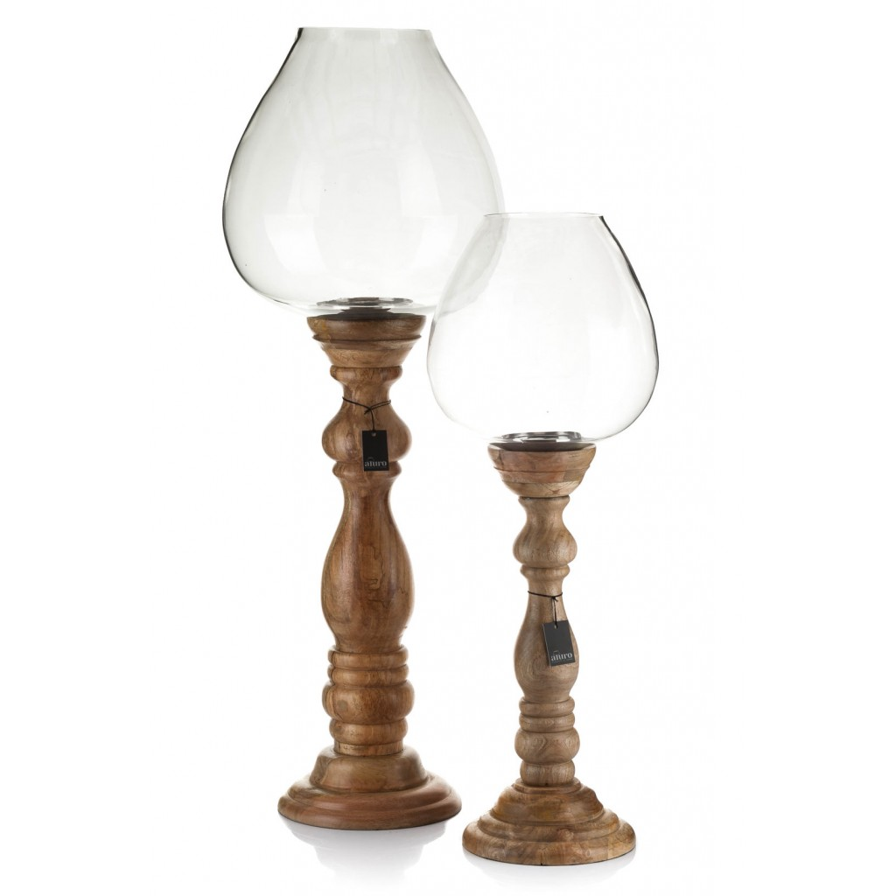 | A01503 | Lampion ABBASI exclusive design XL_Aluro Szerokość: 29,00 cm Głębokość: 29,00 cm Wysokość: 82,00 cm | 496,00 zł | 1/1 szt.
 |  |  |  |  | WARTOŚĆ ZAMÓWIENIA

